Start her
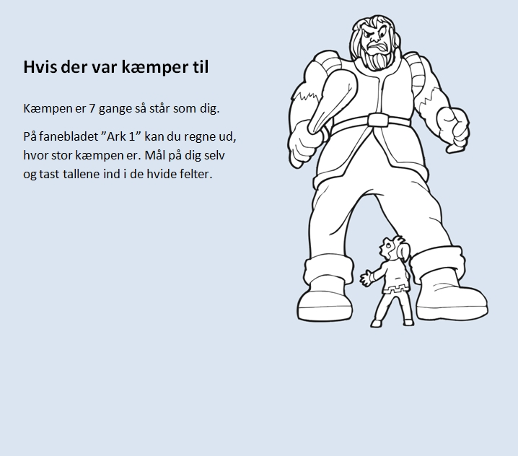

Ark 1
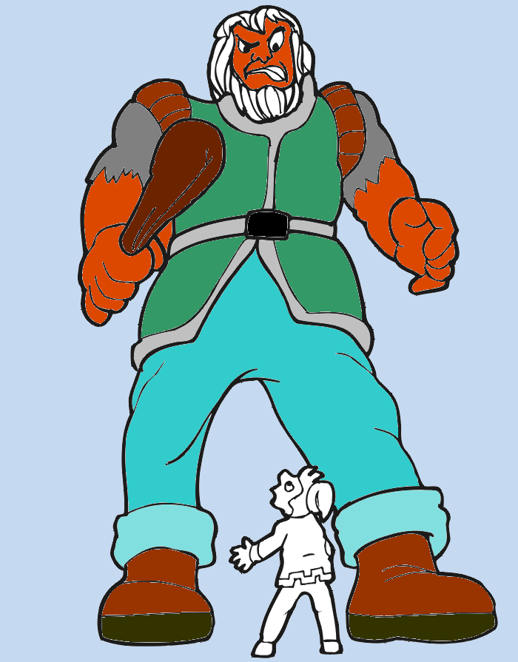
Så stor er jeg |  | Så stor er kæmpen
Fodstørrelse | cm | 0 | cm | = | 0 | m | 0 | cm
Højde | cm | 0 | cm | = | 0 | m | 0 | cm
Fingre | cm | 0 | cm | = | 0 | m | 0 | cm
Tænder | cm | 0 | cm | = | 0 | m | 0 | cm
Arme | cm | 0 | cm | = | 0 | m | 0 | cm
 | cm | 0 | cm | = | 0 | m | 0 | cm
 | cm | 0 | cm | = | 0 | m | 0 | cm

